상품제안서
밀룩스멀티5in1(3색+샤프+터치) | 상품코드: S21978

 |  |  |  |  |  |  | 02-713-8555 | www.synergygift.co.kr
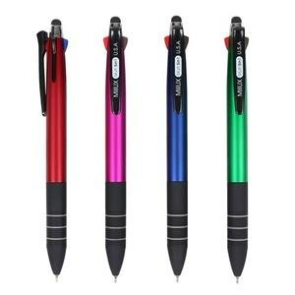

【상세/제작정보】

【인쇄/포장옵션】 | 실크 / OPP(비닐)

【공급단가】 | 수량 | 300~ | 500~ | 1,000~ | 3,000~ | 5,000~
*VAT별도 | 단가 | 1,300원 | 1,270원 | 1,230원 | 1,170원 | 1,150원

【상품 URL】 | https://www.synergygift.co.kr:443/src/goods_detail.php?gdno=21978

